Hoja1
 |  |  |  |  |  | 17358
 | Señores
 | Juzgado52 Civil Municipal de Bogotá
 | E. | S. | D.

 | RADICADO: | PROCESO EJECUTIVO 2018-606
 | DEMANDANTE: | FRANCO VARGAS Y ASOCIADOS LTDA. Nit. 800.233.533-6
 | DEMANDADOS: | EDWIN HERNAN RODRIGUEZ NOVOA

 | REF: LIQUIDACION DE ABONOS

 | Cordial Saludo,

 | ALVARO YESID ROBLES CARDENAS identificado como aparece al pie de mi correspondiente firma, en calidad de apoderado de la parte actora, por medio del presente escrito pongo en conocimiento los abonos realizados por los demandados de conformidad con el Articulo 1653 del Codigo Civil.

No. | Código | Pagare | Fecha | Capital insoluto | INTERESES DE PLAZO
 |  |  |  | de cada Pagare | Desde | Hasta | Valor
1 | 17358 | 001 |  | $27,630,314 | Diciembre 10 de 2017 | Abril 2 de 2018 | $2,009,901
2 | 17358 | 2 |  | $55,299,096 | Diciembre 10 de 2017 | Abril 2 de 2018 | $4,202,728
TOTAL INTERESES DE PLAZO CAUSADOS A ABRIL 2 DE 2018 |  |  |  |  |  |  | $6,212,629

No. | Código | Pagare | Fecha | Capital insoluto | INTERESES DE MORA
 |  |  |  | de cada Pagare | Desde | Hasta | Valor
3 | 17358 | 001 |  | $27,630,314 | Abril 3 de 2018 | Febrero 5 de 2020 | $6,250,010 | Ver Anexo No. 1
4 | 17358 | 002 |  | $55,299,096 | Abril 3 de 2018 | Febrero 5 de 2020 | $12,508,778 | Ver anexo No. 2
TOTAL INTERESES DE MORA CAUSADOS FEBERERO 5 DE 2019 |  |  |  |  |  |  | $18,758,788

ABONO REALIZADO EN Febrero 5 de 22019. Imputado de la siguiente manera de conformidad con el articulo 1653 del Codigo Civil : 1,) A intereses de plazo del Pagare 001 y 002 por el valor de $ 6,212,629 2,) A intereses de mora del Pagare 001, desde el 3 de Abril de 2018 hasta febrero 5 de 2019, por el valor de $6,250,000 3,) A intereses de mora del Pagare 002, desde el 3 de Abril de 2018 hasta febrero 5 de 2019, por el valor de $8,437.371 |  |  |  |  |  |  | $20,900,000

Despues de aplicar el abono el saldo insoluto para el pagare 001 es |  |  |  |  |  |  | $27,630,314
Despues de aplicar el abono el saldo insoluto para el pagare 002 es |  |  |  |  |  |  | $55,299,096
Despues de aplicar el abono el saldo de intereses de mora a corte de febrero 5 de 2019 , del pagare 002 es |  |  |  |  |  |  | $4,071,407
TOTAL LIQUIDACION ADEUDA A FEBRERO 5 DE 2019 UNA VEZ DESCONSTADO EL ABONO |  |  |  |  |  |  | $87,000,817

No. | Código | Pagare | Fecha | Capital insoluto | INTERESES DE MORA
 |  |  |  | de cada Pagare | Desde | Hasta | Valor
3 | 17358 | 001 |  | $27,630,314 | Febrero 6 de 2019 | Mayo 20 de 2019 | $2,062,552 | Ver anexo No. 3
4 | 17358 | 002 |  | $55,299,096 | Febrero 6 de 2019 | Mayo 20 de 2019 | $4,127,976 | Ver anexo No. 4
TOTAL INTERESES DE MORA CAUSADOS A MAYO 20 DE 2019 |  |  |  |  |  |  | $6,190,528

ABONO REALIZADO EN Mayo 20 de 2019. Imputado de la siguiente manera de conformidad con el articulo 1653 del Codigo Civil : 1,) A intereses de mora que quedaron pendientes despues de haber aplicado el abono del 5 de febrero del 2019, por un valor de $4,071,407 2,) A intereses de mora del Pagare 001, desde febrero 6 de 2019 hasta mayo 20 de 2019 por el valor de $2,062,552 3,) A intereses de mora del Pagare 002, desde febrero 6 de 2019 hasta mayo 20 de 2019 por el valor de $866,041 |  |  |  |  |  |  | $7,000,000

Despues de aplicar el abono el saldo insoluto para el pagare 001 es |  |  |  |  |  |  | $27,630,314
Despues de aplicar el abono el saldo insoluto para el pagare 002 es |  |  |  |  |  |  | $55,299,096
Despues de aplicar el abono el saldo de intereses de mora a corte de mayo 20 de 2019 , del pagare 002 es |  |  |  |  |  |  | $3,261,935
TOTAL LIQUIDACION ADEUDA A MAYO 20 DE 2019 UNA VEZ DESCONSTADO EL ABONO |  |  |  |  |  |  | $86,191,345

No. | Código | Pagare | Fecha | Capital insoluto | INTERESES DE MORA
 |  |  |  | de cada Pagare | Desde | Hasta | Valor
3 | 17358 | 001 |  | $27,630,314 | Mayo 21 de 2019 | Julio 3 de 2019 | $867,989 | Ver anexo No. 5
4 | 17358 | 002 |  | $55,299,096 | Mayo 21 de 2019 | Julio 3 de 2019 | $1,737,186 | Ver anexo No. 6
TOTAL INTERESES DE MORA CAUSADOS A JULIO 3 DE 2019 |  |  |  |  |  |  | $2,605,175

ABONO REALIZADO Julio 3 de 2019. Imputado de la siguiente manera de conformidad con el articulo 1653 del Codigo Civil : 1,) A intereses de mora que quedaron pendientes despues de haber aplicado el abono del 20 de febrero del 2019, por un valor de $3,261,935 2,) A intereses de mora del Pagare 001, desde mayo 21 de 2019 hasta julio 3 de 2019, por el valor de $867,987 3,) A intereses de mora del Pagare 002, desde mayo 21 de 2019 hasta julio 3 de 2019, por el valor de $1,737,186 4,) Al saldo Insoluto del Pagare 002 por el valor de $4,132,890 |  |  |  |  |  |  | $10,000,000

Despues de aplicar el abono el saldo insoluto para el pagare 001 es |  |  |  |  |  |  | $27,630,314
Despues de aplicar el abono el saldo insoluto para el pagare 002 es |  |  |  |  |  |  | $51,166,206
TOTAL LIQUIDACION ADEUDA A JULIO 3 DE 2019 UNA VEZ DESCONSTADO EL ABONO |  |  |  |  |  |  | $78,796,520

No. | Código | Pagare | Fecha | Capital insoluto | INTERESES DE MORA
 |  |  |  | de cada Pagare | Desde | Hasta | Valor
3 | 17358 | 001 |  | $27,630,314 | Julio 4 de 2019 | Junio 3 de 2020 | $6,519,394 | Ver anexo No. 7
4 | 17358 | 002 |  | $51,166,206 | Julio 4 de 2019 | Junio 3 de 2020 | $12,072,713 | Ver anexo No. 8
TOTAL INTERESES DE MORA CAUSADOS A JUnIO 3 DE 2020 |  |  |  |  |  |  | $18,592,107

Despues de aplicar todos los abonos el saldo insoluto para el pagare 001 es |  |  |  |  |  |  | $27,630,314
Intereses de mora desde Julio 4 hasta Junio 3 de 2020 para el pagare 001 es |  |  |  |  |  |  | $6,519,394
Despues de aplicar todos los abonos el saldo insoluto para el pagare 002 es |  |  |  |  |  |  | $51,166,206
Intereses de mora desde Julio 4 hasta Junio 3 de 2020 para el pagare 002 es |  |  |  |  |  |  | $12,072,713
TOTAL LIQUIDACION ADEUDA A JUNIO 3 DE 2020 |  |  |  |  |  |  | $97,388,627

Adjunto 8 Folios con la liquidacion practicada hasta Junio 3 de 2020

Cordialmente,
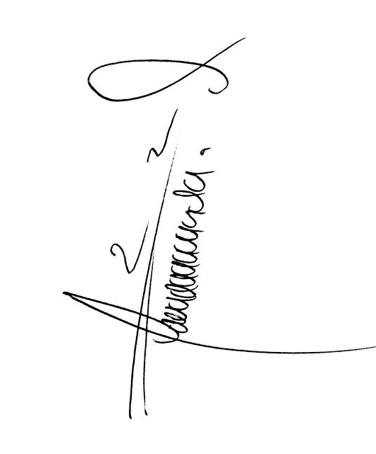

ALVARO YESID ROBLES CARDENAS
T.P No. 202.944 del C.S.J
C.C No. 1.019.007.614 de Bogotá

